Ficha Técnica
 |  |  |  | 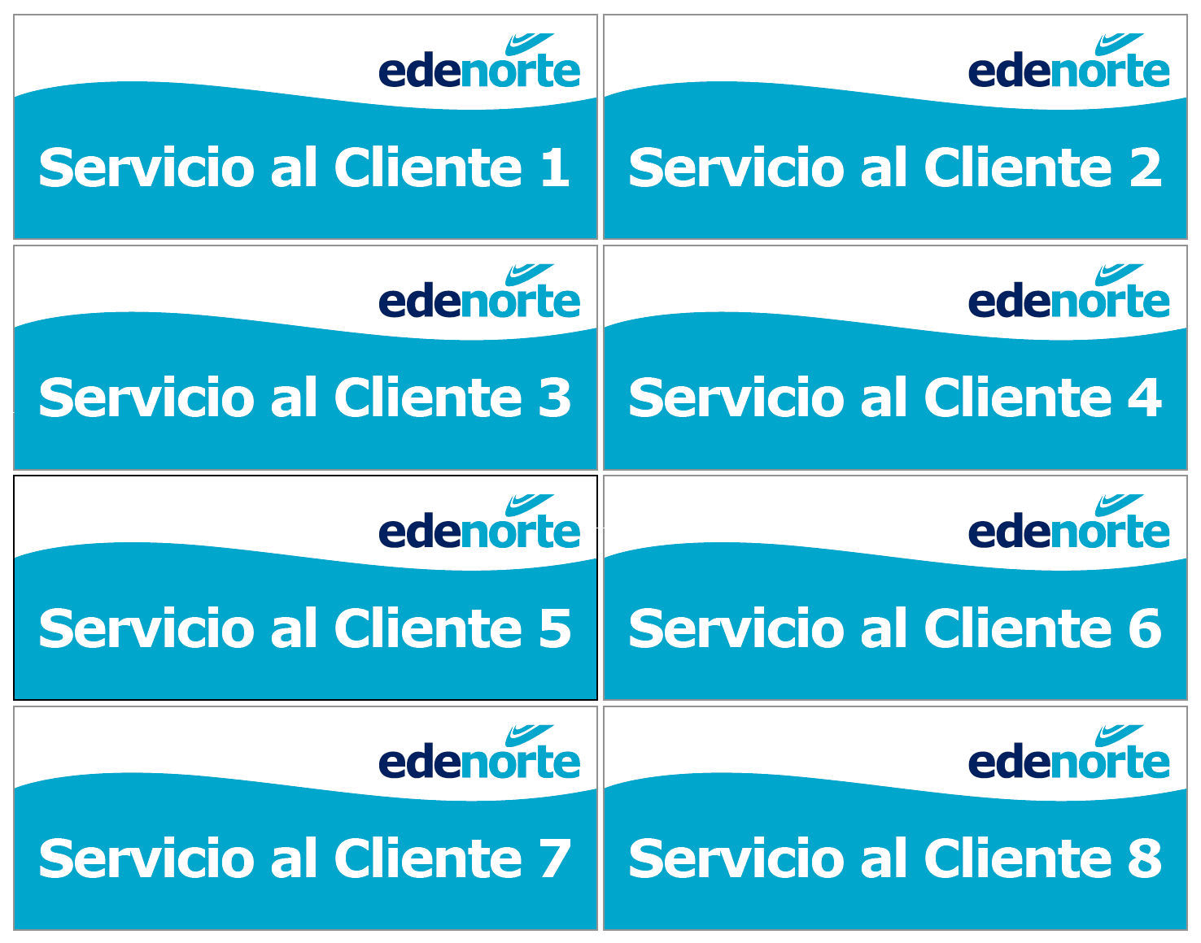

PLANILLA DE DATOS GARANTIZADOS

SEÑALIZACION INTERNA 26X10 PULGADAS |  |  |  | CÓDIGO | 2016287
 |  |  |  | FECHA REVISIÓN | 2020-11-30
 |  |  |  | ÁREA ESPECIALISTA: GERENCIA DE MERCADEO

DESCRIPCIÓN SAP: SEÑALIZACION INTERNA 26X10 PULGADAS
ITEM | DATOS | UNIDAD | PEDIDO |  | COMENTARIO
1 | Empresa proveedora | … | (*)
2 | Fabricante | … | (*)
3 | Marca | … | (*)
4 | Modelo | … | (*)
5 | País de origen | … | (*)
6 | Norma de fabricación y ensayos | … | N/A
7 | Embalaje | … | Empacados en Plástico Transparente
8 | Garantía | … | N/A
9 | Dimensiones
9.1 | Ancho | Pulgadas | 26"
9.2 | Alto | Pulgadas | 10"
10 | Material
10.1 | Tipo de Material | … | Vinyl Adhesivo Matte, Sobre Sintra
10.2 | Grosor de la Sintra | mm | 8mm
11 | Impresión
11.1 | Tipo de Impresión | … | Inkjet (Plotter)
11.2 | Colores de Impresión General | … | CMYK (FullColor)
11.3 | Lados de Impresión |  | Tiro (Un Lado)
11.4 | Colores del Logo Edenorte | Pantone | A. Oscuro: 2758C | A. Claro: 312C
12 | Terminación | … | Corte recto
13 | Diseño | … | Según arte
14 | Muestra del Artículo | … | Si, se requiere
(*) A indicar por el oferente
 | 
 |  |  |  | Fecha de la oferta

 | Javier E. Liz H. |  |  | Nombre y firma del oferente
 | Diseñador Gráfico
COMENTARIOS:
1- Este material cumplirá con todas las indicaciones detalladas en la especificación técnica correspondiente. 2- En caso de haber una solicitud adicional por parte de La Distribuidora o que el Fabricante entienda deba entregar información adicional, para la correcta evaluación de la propuesta, se deberá hacer por escrito y anexado a esta planilla de Datos Garantizados.

